Carátula
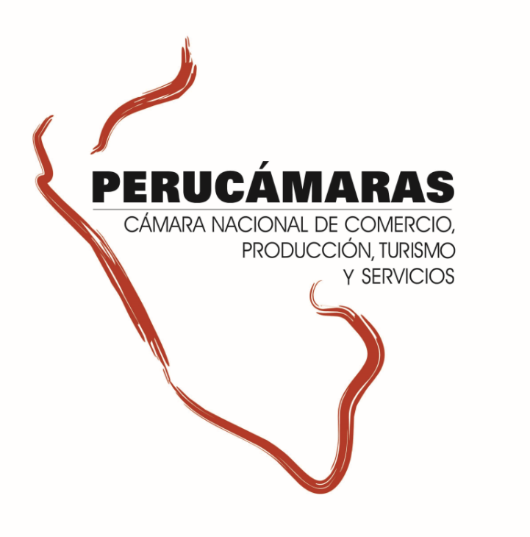
Información ampliada del Reporte Regional de la Macro Región Sur - Edición N° 297
“Ejecución de presupuesto para proyectos de inversión pública – Junio 2018”
Lunes, 2 de julio de 2018

Índice


Índice

 | Sur |  | 2
 |  | Arequipa | 3
 |  | Cusco | 4
 |  | Madre de Dios | 5
 |  | Moquegua | 6
 |  | Puno | 7
 |  | Tacna | 8

Sur
Macro RegiónSur: Ejecución del presupuesto para proyectos de inversión, 2017 - Junio 2018

1.Ejecución del de proyectos de inversión pública en la Macroregión |  |  |  |  |  | 3. Ejecución de la Inversión Pública por tipo de Intervenciones en la Macro Región
2. Ejecución de la Inversión Pública por Niveles de Gobierno en la Macro Región
Sur: Ejecución del Presupuesto para proyectos de inversión pública 2018 (Millones S/.)
GRAF
 | 1.Ejecución del de proyectos de inversión pública en la Macroregión
 | al 27 de junio la macro región sur viene ejecutando el 28,4% de su presupuesto para ejecución de proyectos de inversión pública 2018. La región Madre de Dios tiene el mayor nivel de ejecución (34,3%), seguido de la región Tacna (32,2%), la región Cusco (31,2%) y la región Puno (28,1%).

 |  | Ejecución del Presupuesto para proyectos de inversión pública 2018 |  |  |  |  |  |  |  |  | dep | PIM | Ejecutado | No Ejecutado | Avance
 |  | (Millones S/) |  |  |  |  |  |  |  |  | Arequipa | 2319.6 | 534.7 | 1785.0 | 23.0%
 |  | Región |  | 2018* |  |  | 2017 |  |  |  | Cusco | 3261.9 | 1018.7 | 2243.2 | 31.2%
 |  |  |  | Presupuesto | Ejecutado | Avance | Presupuesto | Ejecutado | Avance |  | Madre de Dios | 521.0 | 178.8 | 342.1 | 34.3%
 |  | Arequipa |  | 2,319.6 | 534.7 | 23.0% | 2,513.9 | 1,621.6 | 64.5% | -41.5 | Moquegua | 535.9 | 133.0 | 402.9 | 24.8%
 |  | Cusco |  | 3,261.9 | 1,018.7 | 31.2% | 2,837.6 | 2,079.3 | 73.3% | -42.0 | Puno | 1911.5 | 536.6 | 1374.9 | 28.1%
 |  | Madre de Dios |  | 521.0 | 178.8 | 34.3% | 479.9 | 409.4 | 85.3% | -51.0 | Tacna | 586.2 | 189.0 | 397.2 | 32.2%
 |  | Moquegua |  | 535.9 | 133.0 | 24.8% | 682.0 | 535.4 | 78.5% | -53.7
 |  | Puno |  | 1,911.5 | 536.6 | 28.1% | 2,364.6 | 1,723.1 | 72.9% | -44.8
 |  | Tacna |  | 586.2 | 189.0 | 32.2% | 880.0 | 692.0 | 78.6% | -46.4
 |  | SUR |  | 9,136.2 | 2,590.8 | 28.4% | 9,757.9 | 7,060.9 | 72.4% | -44.0
 |  | Fuente: MEF, consulta amigable 27 de junio 2018 Elaboración: CIE-PERUCÁMARAS

GRAF
 | Al 27 de junio de los 8,079 proyectos presupuestados para el 2018 en esta macro región, 3,057 no cuentan con ningún avance en ejecución del gasto, mientras que 2,403 (29.7% de proyectos) no superan el 50,0% de ejecución, 2,142 proyectos (26.5% del total) tienen un nivel de ejecución mayor al 50,0% pero no culminan al 100% y 477 proyectos por S/ 22.2 millones se han ejecutado al 100,0%.
Macro Región Sur: Ejecución del Presupuesto para proyectos de inversión pública por Regiones , 2018

 |  | Número de proyectos de inversión pública y nivel de avance en la macro región, 2018 |  |  |  |  |  |  |  |  |  | Presupuesto 2017 (Millones S/) | Avance (% del presupuesto)
 |  |  | (PIM y Devengado en Millones de S/) |  |  |  |  |  |  |  | Arequipa | 2,319.6 | 23.0%
 |  |  | Nivel de avance | Avance (%) | PIM | Devengado | N° Proyectos | Part. % |  | N° de proyectos con avance | Cusco | 3,261.9 | 31.2%
 |  |  | No ejecutado | 0.0% | 1,366.5 | 0.0 | 3,057.0 | 37.8% |  | 5,022 | Madre de Dios | 521.0 | 34.3%
 |  |  | Menor al 50% | 21.1% | 5,841.4 | 1,234.8 | 2,403.0 | 29.7% |  |  | Moquegua | 535.9 | 24.8%
 |  |  | Mayor al 50% | 70.0% | 1,906.2 | 1,333.9 | 2,142.0 | 26.5% |  |  | Puno | 1,911.5 | 28.1%
 |  |  | Al 100% | 100.0% | 22.2 | 22.2 | 477.0 | 5.9% |  |  | Tacna | 586.2 | 32.2%
 |  |  | Total | 28.4% | 9,136.2 | 2,590.9 | 8,079 | 100.0%
 |  |  | Fuente: MEF, consulta amigable al 27 de junio del 2018 Elaboración: CIE-PERUCÁMARAS

GRAF
Macro Región Sur: Ejecución del Presupuesto para proyectos de inversión pública por tipo de gasto, 2018 (Millones S/)
 | 2. Ejecución de la Inversión Pública por Niveles de Gobierno en la Macro Región

 | A la fecha en la rmacro región Sur se vienen ejecutando S/ 2,590.8 milllones en proyectos de inversión pública, equivalente a un avance en la ejecución del presupuesto del 28,4%. Por niveles de gobierno, el Gobierno Nacional viene ejecutando el 34,6% del presupuesto para esta región, seguido del Gobierno Regional (22%) y de los gobiernos locales en conjunto que tienen una ejecución del 28,3%

 |  |  |  |  |  |  |  |  |  |  | Nivel de Gob | Presupuesto | Presupuesto Ejecutado | Por Ejecutar
 |  | Ejecución del Presupuesto para proyectos de inversión pública 2018, por niveles de gobierno |  |  |  |  |  |  |  |  | Productivo | 5,098.1 | 1,468.6 | 55.9%
 |  | (Millones S/) |  |  |  |  |  |  |  |  | Social | 3,402.8 | 959.3 | 58.4%
 |  | Niveles de Gobierno |  | 2018* |  |  | 2017 |  |  |  | Orden y justicia | 313.2 | 75.9 | 40.5%
 |  |  |  | Presupuesto | Devengado | Avance | Presupuesto | Devengado | Avance |  | Administrativo | 322.1 | 87.0 | 61.2%
 |  | Gobierno Nacional |  | 2,671.1 | 924.2 | 34.6% | 2,569.1 | 2,320.5 | 90.3%
 |  | Gobierno Regional |  | 2,551.2 | 560.7 | 22.0% | 2,524.4 | 1,758.5 | 69.7%
 |  | Gobiernos Locales |  | 3,913.9 | 1,105.9 | 28.3% | 4,664.4 | 2,981.9 | 63.9%
 |  | Total |  | 9,136.2 | 2,590.8 | 28.4% | 9,757.9 | 7,060.9 | 72.4%
 |  | Fuente: MEF, consulta amigable 27 de junio 2018 Elaboración: CIE-PERUCÁMARAS

Sur: Ejecución de la inversión pública 2018, por niveles de gobierno (Millones S/ y Participación %)

GRAF
 | 3. Ejecución de la Inversión Pública por tipo de Intervenciones en la Macro Región |  |  |  |  |  |  |  |  |  | Nivel de Gob | PIM | Ejecutado | Por Ejecutar
 |  |  |  |  |  |  |  |  |  |  | GN | 2671.1 | 924.2 | 1746.9
 | El avance del presupuesto para proyectos productivos se encuentra al 28.8%, mientras que para los proyectos del tipo social se registra un avance del 28.2% al 27 de junio del 2018. Cabe resaltar que estos dos tipos de proyectos absorben el 93.0% del presupuesto total en esta región. |  |  |  |  |  |  |  |  |  | GR | 2551.2 | 560.7 | 1990.5
 |  |  |  |  |  |  |  |  |  |  | GL | 3913.9 | 1,105.9 | 2808.0

 |  | Ejecución del Presupuesto para proyectos de inversión pública en la Región, por tipo de intervención 2018
 |  |  | (Millones S/)
 |  |  | Tipo de Proyecto |  | Presupuesto | Part. % | Ejecución | Avance (%)
 |  |  | Productivo |  | 5,098.1 | 55.8% | 1,468.6 | 28.8%
 |  |  | Social |  | 3,402.8 | 37.2% | 959.3 | 28.2%
 |  |  | Orden y justicia |  | 313.2 | 3.4% | 75.9 | 24.2%
 |  |  | Administrativo |  | 322.1 | 3.5% | 87.0 | 27.0%
 |  |  | Total |  | 9,136.2 | 100.0% | 2,590.8 | 28.4%
 |  |  | Fuente: MEF, consulta amigable al 27 de junio del 2018 Elaboración: CIE-PERUCÁMARAS
Sur: Ejecución de la inversión pública 2018, por niveles de gobierno (Millones S/)

 | 4. Ejecución del Presupuesto para proyectos de inversión pública en la macro región, por sectores 2018
 | El sector TRANSPORTE cuenta con el mayor presupuesto en esta región, con un nivel de ejecución del 31.4%, del mismo modo para proyectos EDUCACION se tiene un nivel de avance de 25.8%. Cabe destacar que solo estos dos sectores concentran el 51.6% del presupuesto de esta región.

 |  | Ejecución del Presupuesto para proyectos de inversión pública en la macro región, por sectores 2018
 |  |  | (Millones S/)
 |  |  | SECTOR |  | PIM | Part. % | Devengado | Avance (%)
 |  |  | TRANSPORTE |  | 3,440.5 | 37.7% | 1,081.8 | 31.4%
 |  |  | EDUCACION |  | 1,277.5 | 14.0% | 329.2 | 25.8%
 |  |  | AGROPECUARIA |  | 995.6 | 10.9% | 193.6 | 19.4%
 |  |  | SANEAMIENTO |  | 919.4 | 10.1% | 293.1 | 31.9%
 |  |  | SALUD |  | 775.2 | 8.5% | 190.8 | 24.6%
 |  |  | CULTURA Y DEPORTE |  | 378.9 | 4.1% | 122.7 | 32.4%
 |  |  | PLANEAMIENTO, GESTION Y RESERVA DE CONTINGENCIA |  | 316.8 | 3.5% | 86.8 | 27.4%
 |  |  | OTROS |  | 1,032.3 | 11.3% | 293.0 | 28.4%
 |  |  | Total |  | 9,136.2 | 100.0% | 2,590.8 | 28.4%
 |  |  | Fuente: MEF, consulta amigable al 27 de junio del 2018 Elaboración: CIE-PERUCÁMARAS

